Bug
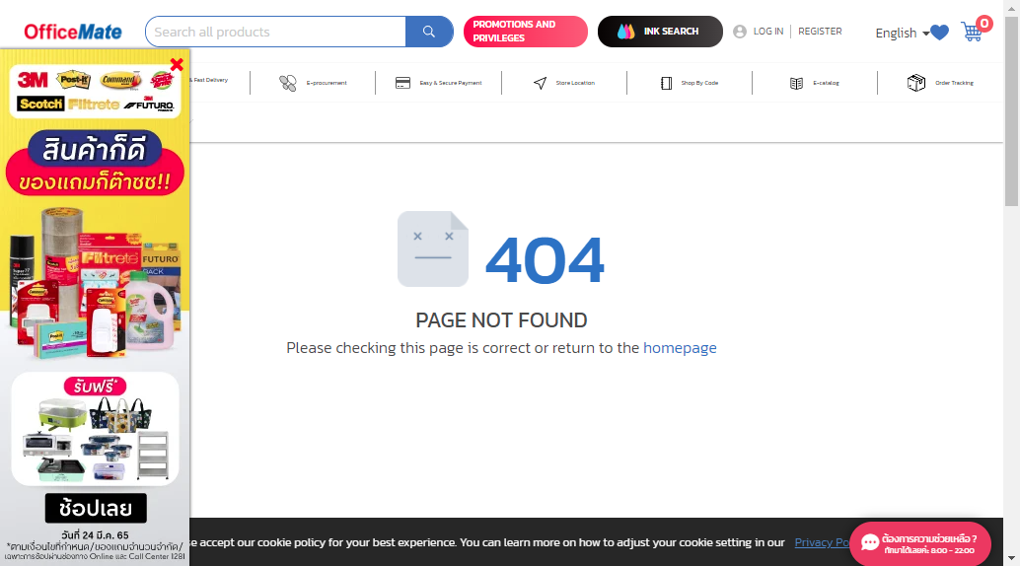
BUG-01

 | Summary:
 |  | When search with % the result page got error 404 page not found

 | Reproduce Steps:
 |  | 1. Input Test_Data 2. Click Search 3. Wait until result page loading done and Capture Page Screenshot 4. Review Actual result that would be as expected

 | Actual result:
 |  | Shows error 404 page not found

 | Expected result:
 |  | Show error message as ขออภัย! ไม่พบสินค้าที่ตรงกับ % โปรดตรวจสอบตัวสะกดว่าถูกต้องหรือไม่ หรือค้นหาโดยใช้คำที่ใกล้เคียง กรุณาลองค้นหาใหม่อีกครั้ง

 | Severity:
 |  | 3

 | Priority:
 |  | Medium

 | Refer:
 |  | TC09

 | Screenshot:

